상품제안서
락앤락 슬림핏 원터치 텀블러 + 카페담요1P 세트 | 상품코드: F29818

 |  |  |  |  |  |  | 02-412-0044 | www.easy1.co.kr
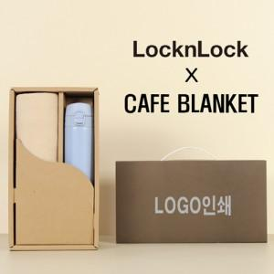

【상세/제작정보】 | <p><b><span style="font-size: 12pt;">* 배송비- 20</span><span style="font-size: 12pt;">세트 1박스/5,000원별도</span></b></p>

【인쇄/포장옵션】 | 레이저 / 포장불가능

【공급단가】 | 수량 | 50~ | 100~ | 500~ | 1,000~ | 2,000~
*VAT별도 | 단가 | 21,600원 | 21,240원 | 20,700원 | 20,330원 | 19,800원

【상품 URL】 | http://www.easy1.co.kr/src/goods_detail.php?gdno=29818

